График
График
 | y1 | y2 | y3
-1.4 | -0.7135848683 | 0.1 | -0.1
-1.2 | -0.71984055229 | 0.37416573868 | -0.37416573868
-1 | -0.6853981634 | 0.5 | -0.5
-0.8 | -0.58664148888 | 0.58309518948 | -0.58309518948
-0.6 | -0.40925930097 | 0.64031242374 | -0.64031242374
-0.4 | -0.14663815547 | 0.67823299831 | -0.67823299831
-0.2 | 0.30010656438 | 0.7 | -0.7
0 |  | 0.70710678119 | -0.70710678119
0.2 | -0.30010656438 | 0.7 | -0.7
0.4 | 0.14663815547 | 0.67823299831 | -0.67823299831
0.6 | 0.40925930097 | 0.64031242374 | -0.64031242374
0.8 | 0.58664148888 | 0.58309518948 | -0.58309518948
1 | 0.6853981634 | 0.5 | -0.5
1.2 | 0.71984055229 | 0.37416573868 | -0.37416573868
1.4 | 0.7135848683 | 0.1 | -0.1
x | y1 | y2 | y3
-1.4 | -0.7135848683 | 0.1 | -0.1
-1.2 | -0.71984055229 | 0.37416573868 | -0.37416573868
-1 | -0.6853981634 | 0.5 | -0.5
-0.8 | -0.58664148888 | 0.58309518948 | -0.58309518948
-0.6 | -0.40925930097 | 0.64031242374 | -0.64031242374
-0.4 | -0.14663815547 | 0.67823299831 | -0.67823299831
-0.2 | 0.30010656438 | 0.7 | -0.7
0 |  | 0.70710678119 | -0.70710678119
0.2 | -0.30010656438 | 0.7 | -0.7
0.4 | 0.14663815547 | 0.67823299831 | -0.67823299831
0.6 | 0.40925930097 | 0.64031242374 | -0.64031242374
0.8 | 0.58664148888 | 0.58309518948 | -0.58309518948
1 | 0.6853981634 | 0.5 | -0.5
1.2 | 0.71984055229 | 0.37416573868 | -0.37416573868
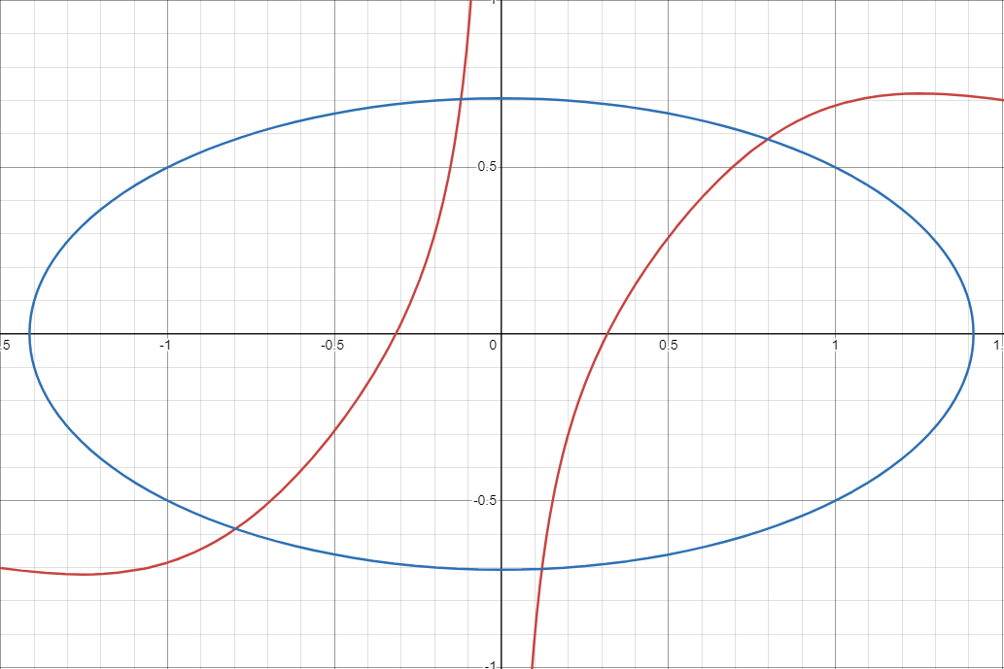
1.4 | 0.7135848683 | 0.1 | -0.1

